附件
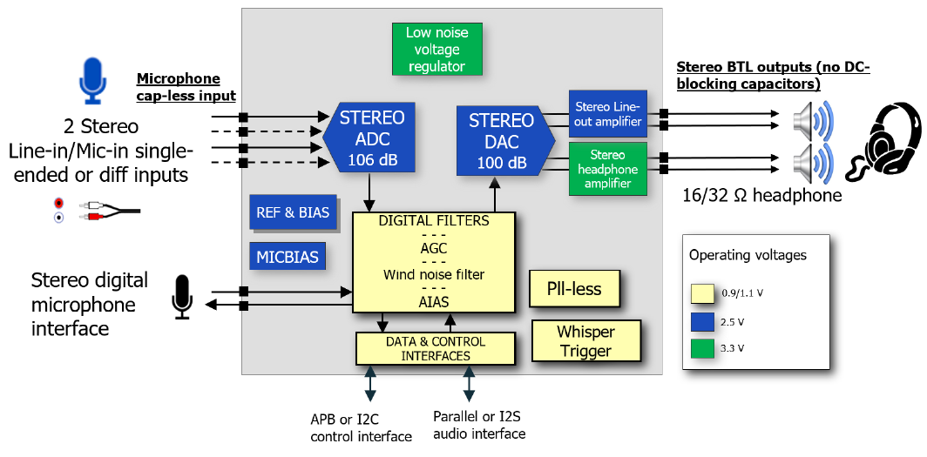
Codec支持I2C控制接口

